Sheet1
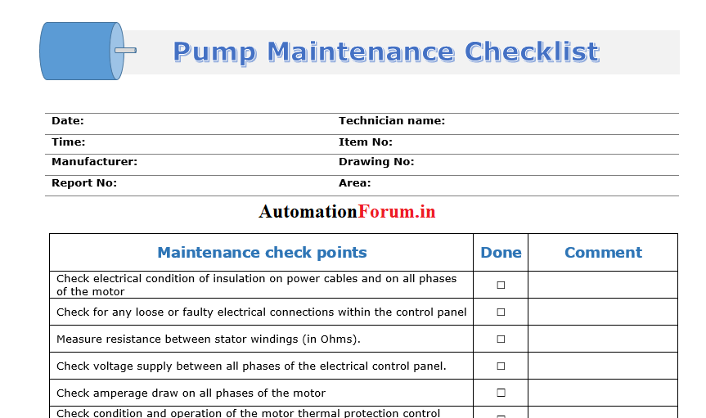
ПЕРИОДИЧНИ ПРЕГЛЕДИ, РЕМОНТИ И ЗАДАЧИ ЗА ПОМПИЕР, РАБОТНИК ПОДДРЪЖКА И ТЕХНИК ЕМА -ПС 2 ПОДЕМ РУСЕ
ВИД ДЕЙНОСТ | ПЕРИОДИКА |  | ЛИЦЕ ИЗВЪРШВАЩО ОГЛЕДА | РЕГИСТРИРАНЕ
 |  |  |  | ДНЕВНИК,ЖУРНАЛ И ДР.
Обход район :
1.Район ПС: | ежедневно |  | помпиер и работник поддръжка
1.1.Цялост на оградата
1.2.Взлом на помещения
1.3.Други нередности
2.Машинна зала: | ежедневно |  | помпиер и работник поддръжка | Дневник за свършена работа
2.1.машинна зала- взлом
2.2.колектор маза-течове и арматура
3.Резервоари-течове и арматура | ежедневно |  | помпиер и работник поддръжка
4.Шахти-течове и арматура | ежедневно |  | помпиер и работник поддръжка | Журнал на ПС
5.Хлор.помещение отопление и вентил | ежедневно |  | помпиер и работник поддръжка
6.Резервни водоизточници (сондажи)-
взлом,ограда | 1 пъти седмично |  | помпиер и работник поддръжка
7.Проходим колектор-взлом,течове | 1 пъти седмично |  | помпиер и работник поддръжка
Проверка на ПА: |  |  | помпиер и работник поддръжка
1.Шум,вибрации и натоварване | всяка |  |  | Дневник за свършена работа
2.Загряване на лагерите,миризма | смяна |  |  | Журнал на ПС
3.Течове
Проверка ел.табла: |  |  | техник ЕМА или помпиер | Дневник за свършена работа
1.Кабели,шини-греене,миризма | 1 път седмично
2.Измервателни уреди- | ежедневно |  | помпиер | Дневник за подадена вода и
електромери и разходомери |  |  |  | консумирана ел.енергия
3.SEPAM-записване часове | на 1 число вс.месец |  | техник ЕМА | Дневник за гресиране на ПА
Проверка на трансформаторите: | 1 път седмично |  | техник ЕМА
1.Теч на масло |  |  |  | Дневник за свършена работа
2.Шум |  |  |  | Журнал на ПС
3.Наличие на масло |  |  | техник ЕМА
Почистване на помещенията и | 1 път седмично |  | помпиер и работник поддръжка | Дневник за свършена работа
съоръженията
Преглед на всички съоръжения | 1 път седмично |  | техник ЕМА | Дневник за свършена работа
Гресиране на помпи и ел.двигатели | следят се м.часове |  | техник ЕМА или помпиер | Дневник за гресиране на ПА
Проверка на л.п.с. | на 3 месеца |  | техник ЕМА | Дневник за л.п.с.
Проверка - противогази и изол.апарат | на 3 месеца |  | техник ЕМА | Дневник противогази

ПЕРИОДИЧНИ ПРЕГЛЕДИ,РЕМОНТИ И ЗАДАЧИ ЗА ПОМПИЕР,РАБОТНИК ПОДДРЪЖКА И ТЕХНИК ЕМА -ПС 2 ПОДЕМ РУСЕ
ВИД ДЕЙНОСТ | ПЕРИОДИКА |  | ЛИЦЕ ИЗВЪРШВАЩО ОГЛЕДА | РЕГИСТРИРАНЕ
 |  |  |  | ДНЕВНИК,ЖУРНАЛ И ДР.
Проверка на пожарогасители | 1 път годишно |  | техник ЕМА | Дневник за свършена работа
Проверка преносими ел.инструменти | 1 път месечно |  | техник ЕМА | Дневник за ръчните ел.инструменти
Преглед на сапани и ТЗУ | 1 път месечно |  | техник ЕМА | Дневник сапани
Преглед на телфери | на 3 месеца |  | техник ЕМА | Ремонтен дневник
 |  |  |  | Дневник за свършена работа
ППР | 2 пъти годишно |  | техник ЕМА и помпиер | Оперативен дневник
 |  |  |  | Протокол
 |  |  |  | Дневник за свършена работа
Измерване на контур фаза-нула | 1 път на 5 години |  | техник ЕМА | Оперативен дневник
 |  |  |  | Протокол
Измерване на заземление | 1 път годишно |  | техник ЕМА и помпиер | Дневник за свършена работа
 |  |  |  | Протокол
Измерване с термокамера | 1 път годишно |  | техник ЕМА | Дневник за свършена работа
 |  |  |  | Протокол
Измерване с логер за | 1 път на 2 години |  | техник ЕМА | Оперативен дневник
вибрации |  |  |  | е мейл
Върхова ревизия | 1 път годишно |  | техник ЕМА,помпиер, | Наряд
 |  |  | раб.поддръжка
Сезонна подготовка | 2 пъти годишно |  | техник ЕМА
Почистване трафа,килии 6 кV | по преценка |  | техник ЕМА,помпиер | Оперативен дневник
Изпит по ел.безопасност | 1 път годишно |  | техник ЕМА | Протокол
Изпит товароподемни съоръжения и
съдове под налягане | 1 път годишно |  | техник ЕМА | Протокол
Периодичен инструктаж | 1 път на 3 месеца |  | техник ЕМА | Инструктажна книга
Изготвяне на план за ремонти | 1 път годишно |  | техник ЕМА
 |  | Забележка: 1.При необходимост дейностите се извършват
 |  |  | извънредно по преценка на ЕМО или техник ЕМА.
 |  |  | 2.При извършване на дейностите да се спазва ТБТ.
 |  |  | 3.Документацията на ПС се архивира и съхранява за
 |  |  | последните пет години на известно на техника място.

